IntelliJ ではじめる Spring Boot
作業タイトル |  |  |  | 作業者 | 赤木 | 編集日 | 2025-11-13

 | 🌟作業項目
 | 0 | test
 | 1 | test
 | 2 | test
 | 3 | test

 | 3. Spring Boot アプリケーションを起動してみよう

 | Spring initializr |  | Spring Bootプロジェクトのひな形を自動生成してくれるWebツールです。

 |  | 🌟設定する項目

 |  |  | ・ビルドツール

 |  |  | ・言語

 |  |  | ・Spring Bootのバージョン

 |  |  | ・依存ライブラリ

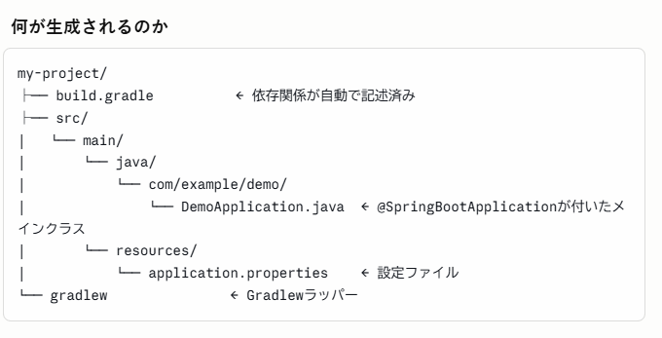

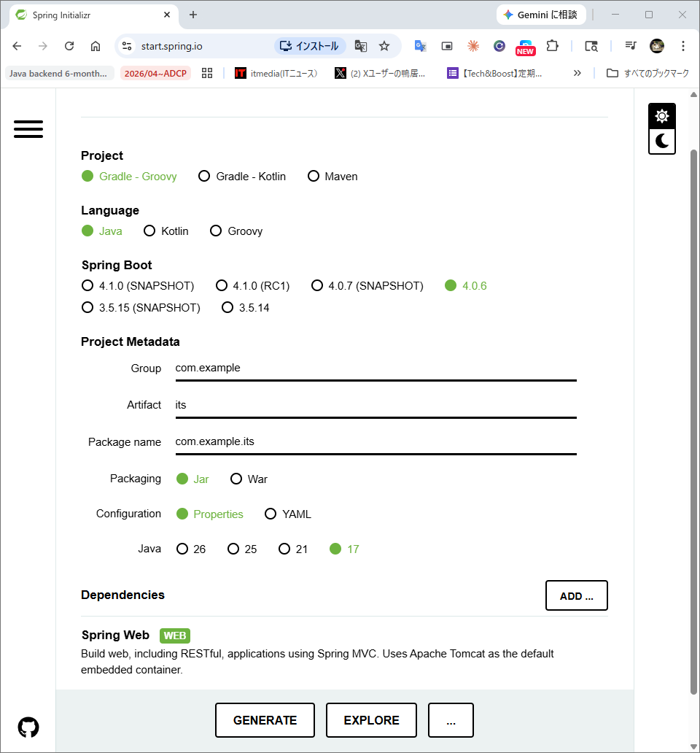

 |  | generateを押してダウンロードする
 |  | 解凍する

